画面遷移図
Webページアクセス時

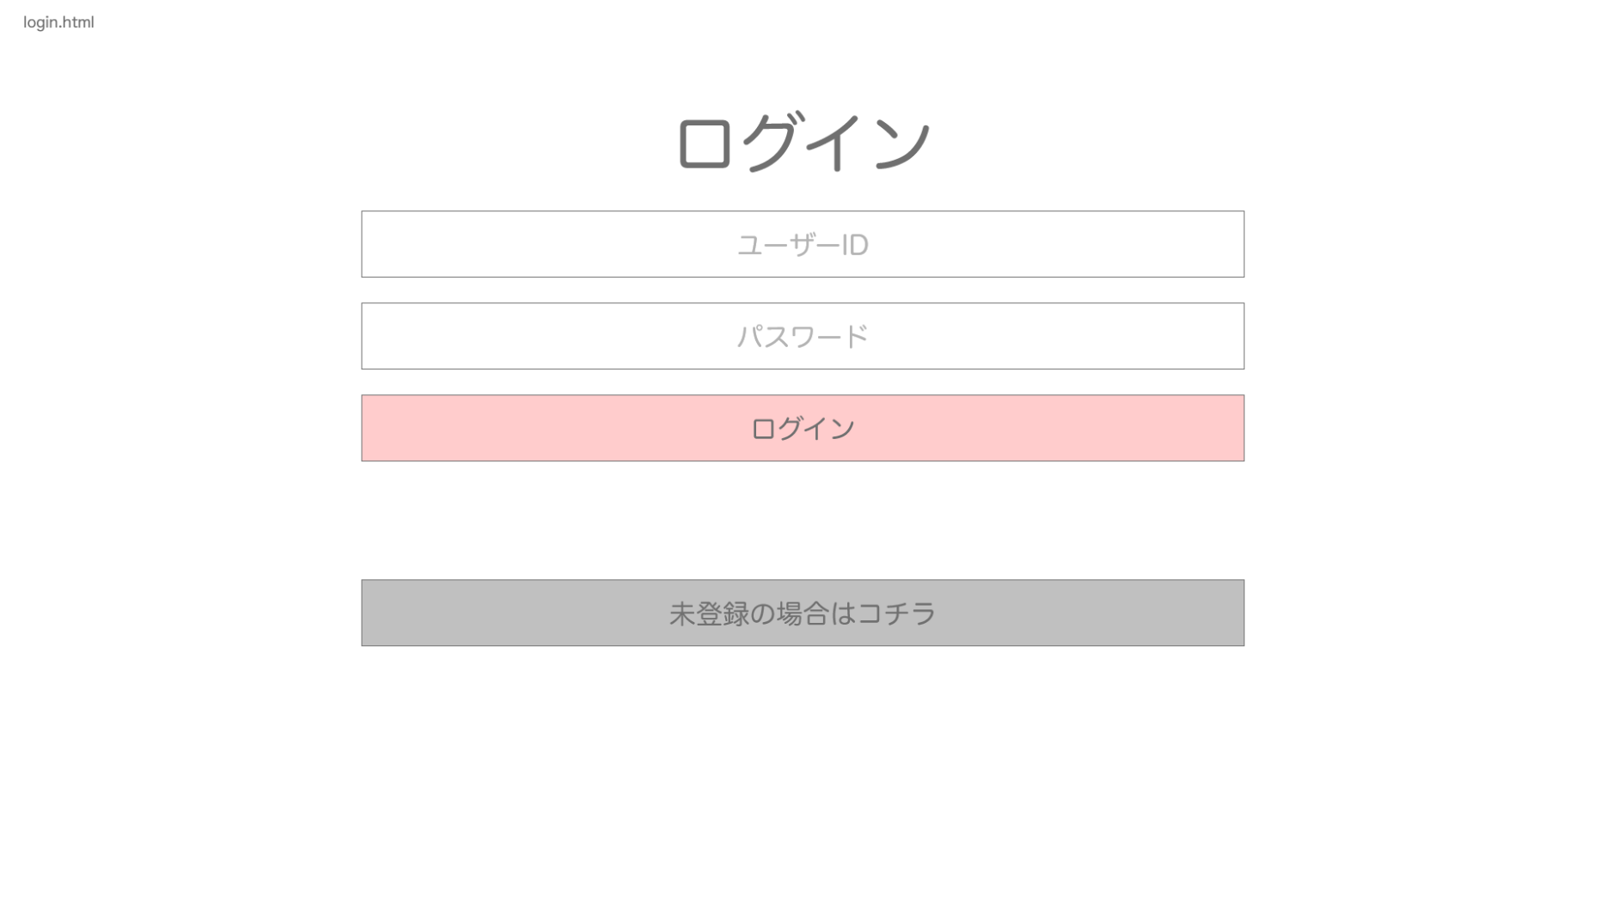
開始ページ

戻る場合

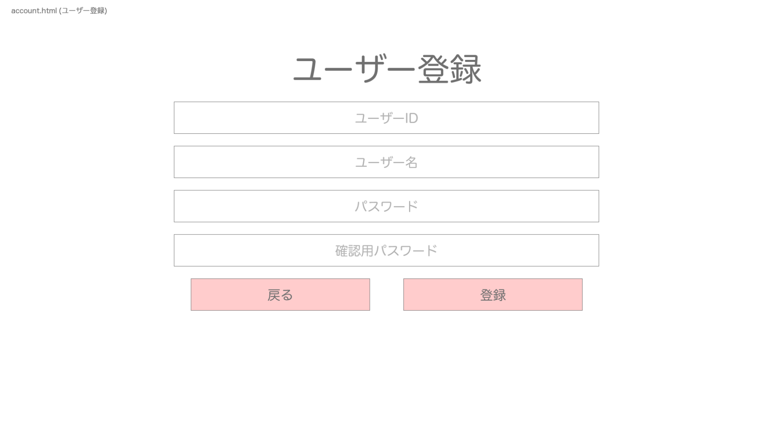

未登録の場合

登録できた場合

ログアウトボタン
クリック

ログイン成功の場合

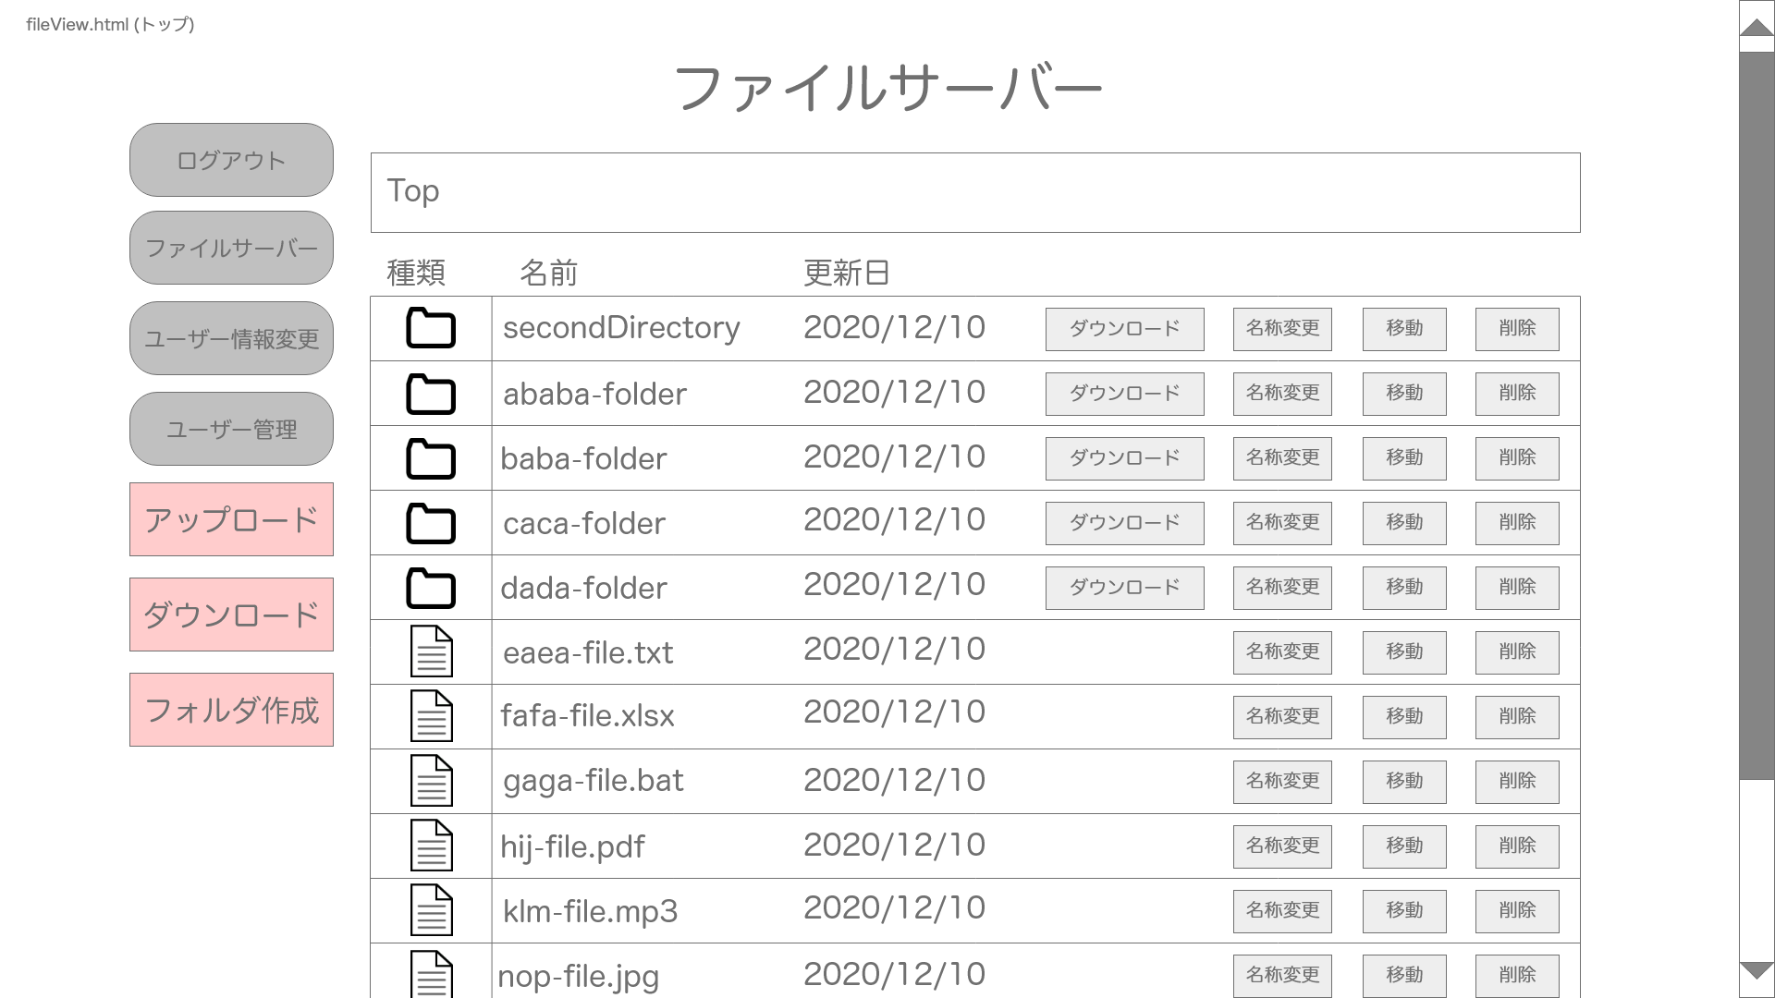

ファイルサーバーボタン
クリック

マスタのみアクセス可能

ディレクトリ階層のディレクトリをクリック
→上位ディレクトリへ
フォルダ名をクリック
→下層ディレクトリへ
ユーザー管理ボタン
クリック時
ユーザー情報変更ボタン
クリック

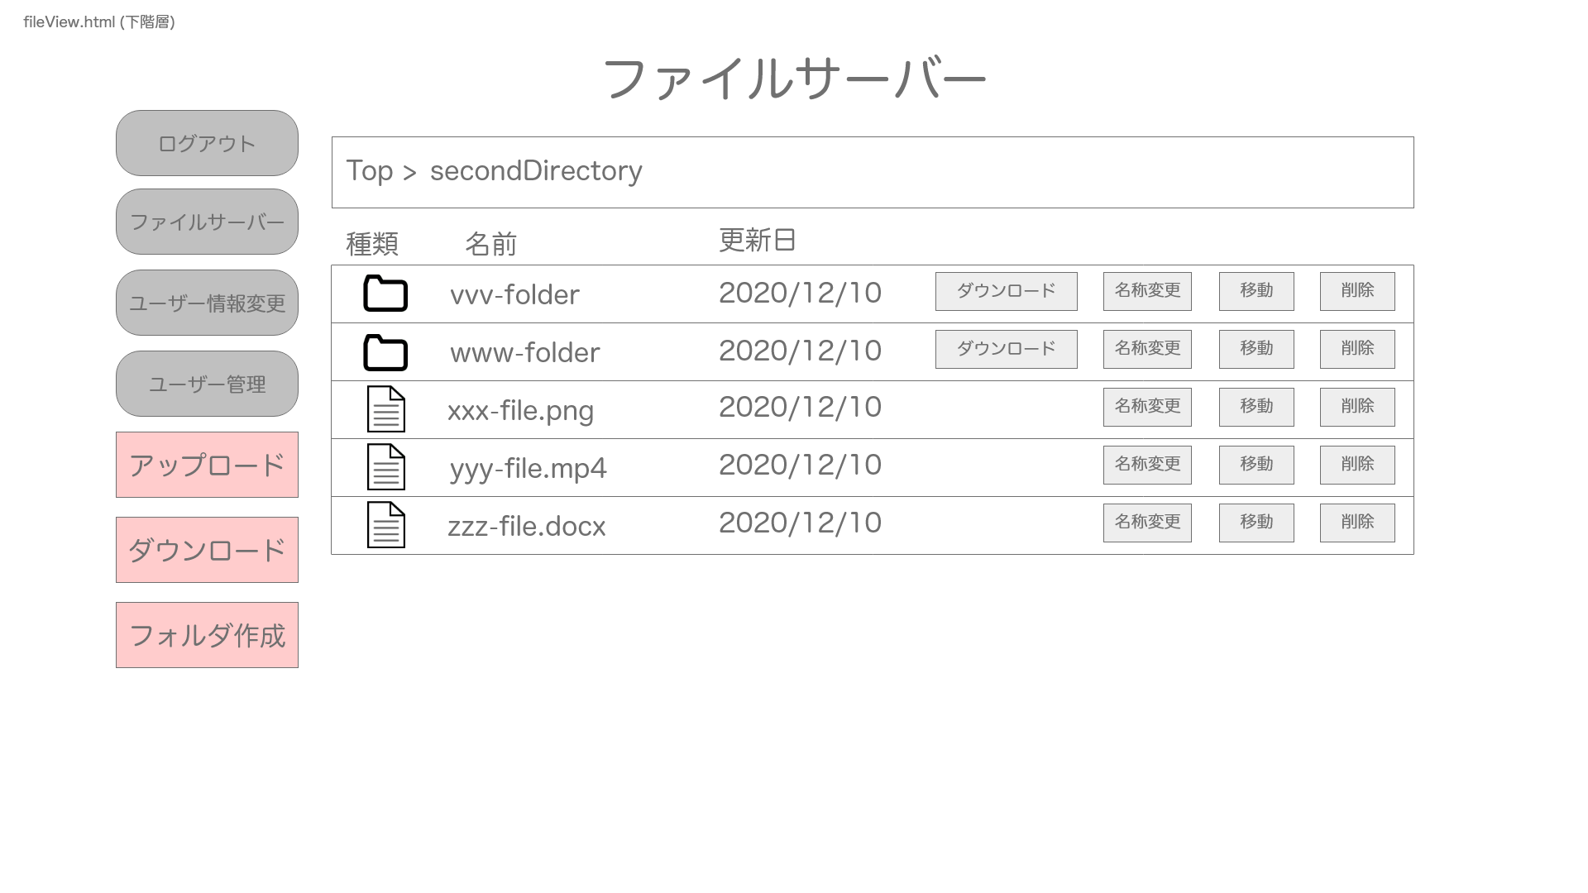
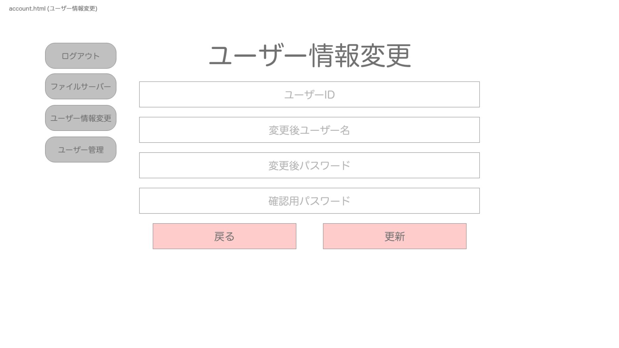
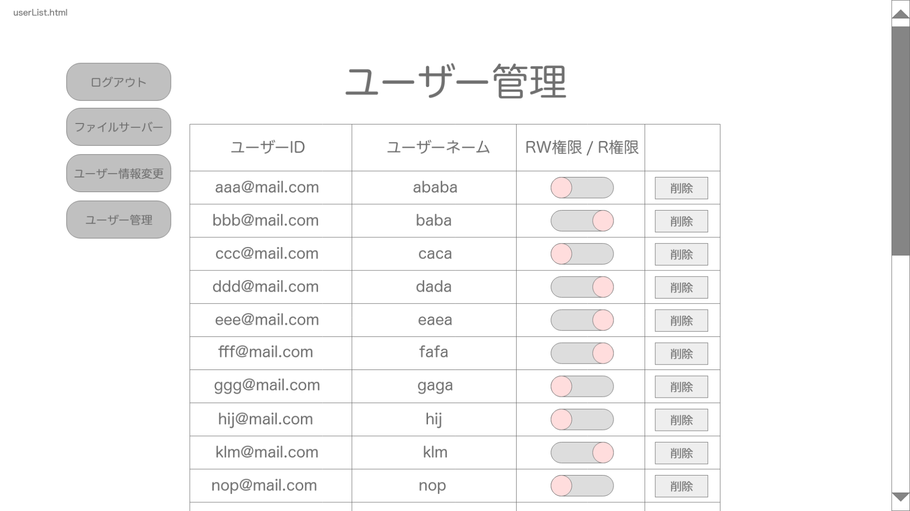

ユーザー管理ボタン
クリック時

ユーザー情報変更ボタン
クリック時

以下階層の分だけ続く
戻る場合
更新成功した場合
ファイルサーバーボタン
ファイルサーバーボタン
クリック

下層ディレクトリ

ファイルサーバーボタン
クリック

